CP01
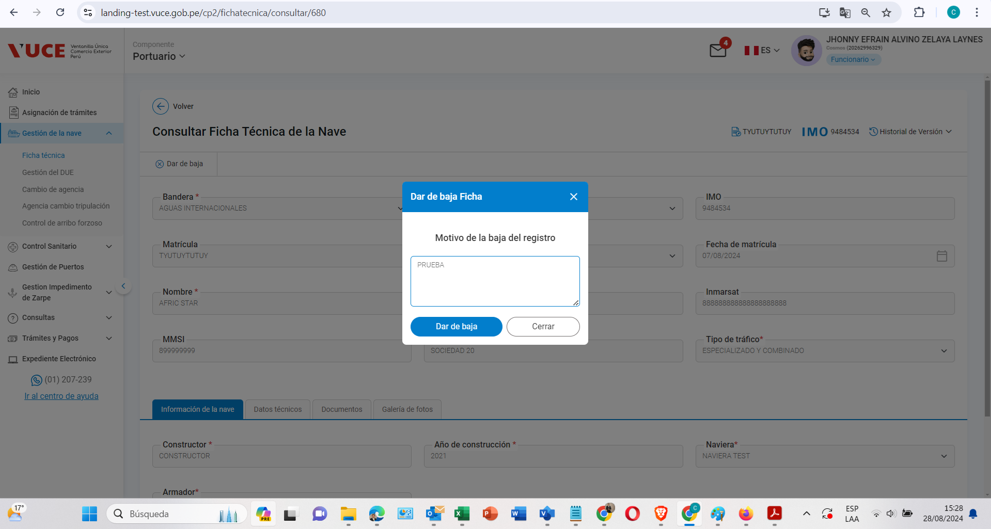
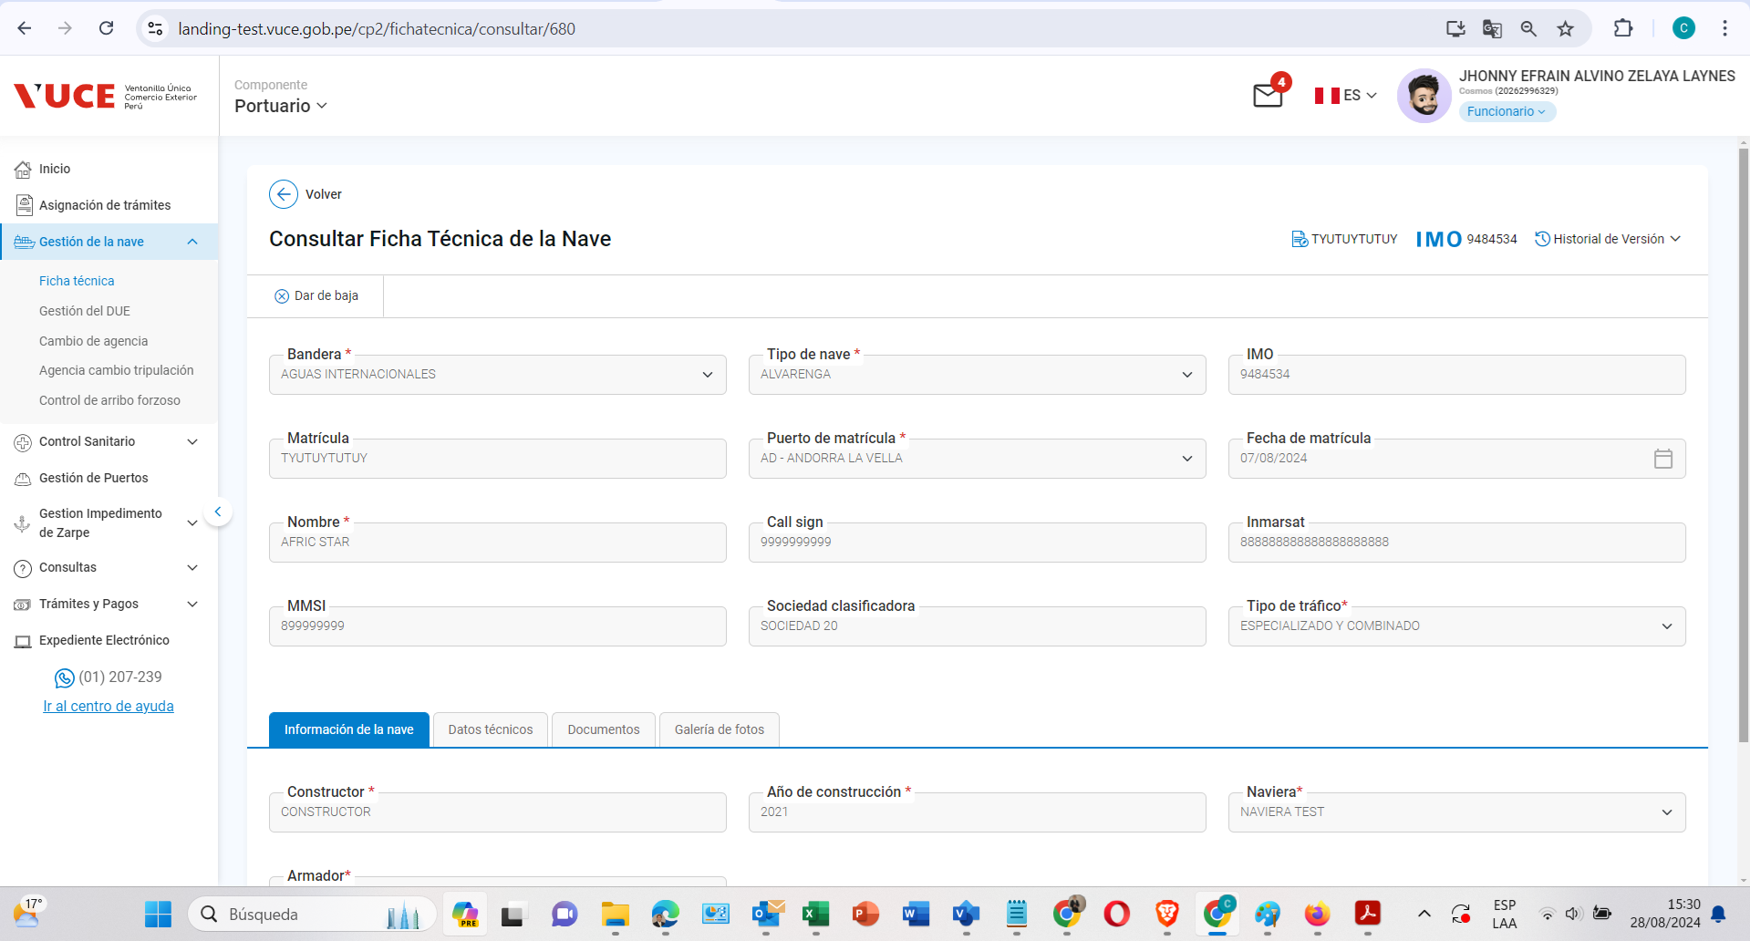
Caso de prueba | Validar Al seleccionar el botón buscar desde Crear el Anuncio de Escala se habilita la ventana emergente ‘buscar nave’
 | Navegador Chrome

Rol autorizado
Navegador: Chrome
Rol: CP. Administrado. Supervisor

Pasos de Prueba: (Evidencia de pruebas) |  | p2. Ingresasar al formulario Anuncio de Escala
p1. Ingresar al sistema mediante URL VUCE 2.0 |  | p3. Seleccione icono buscar nave.
https://landing-test.vuce.gob.pe/cp2/

p2. Ingresasar al formulario Anuncio de Escala

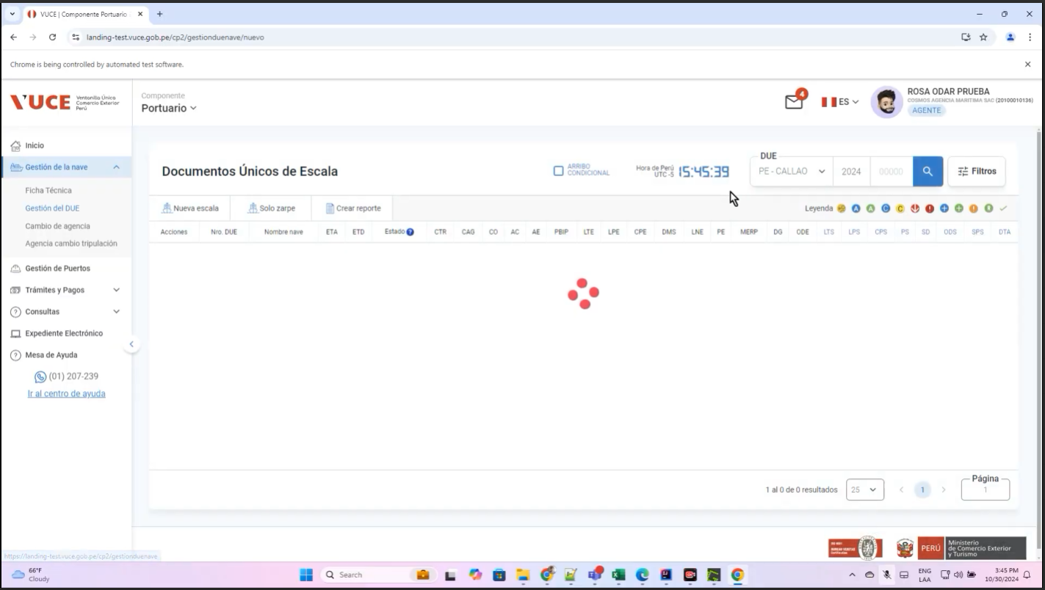

p3. Seleccione icono buscar nave.
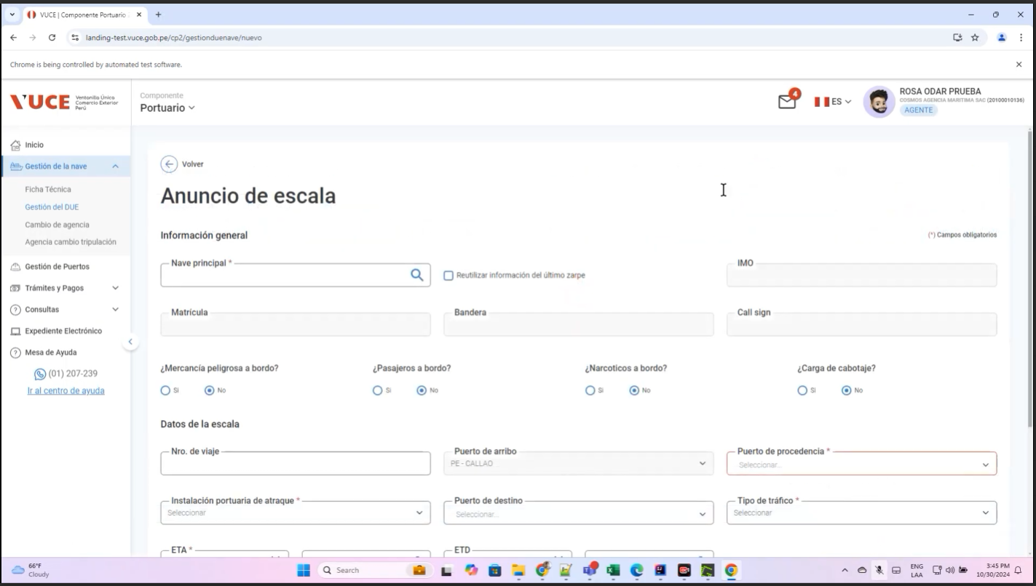

P4. Se habilita la ventana emergente ‘buscar nave
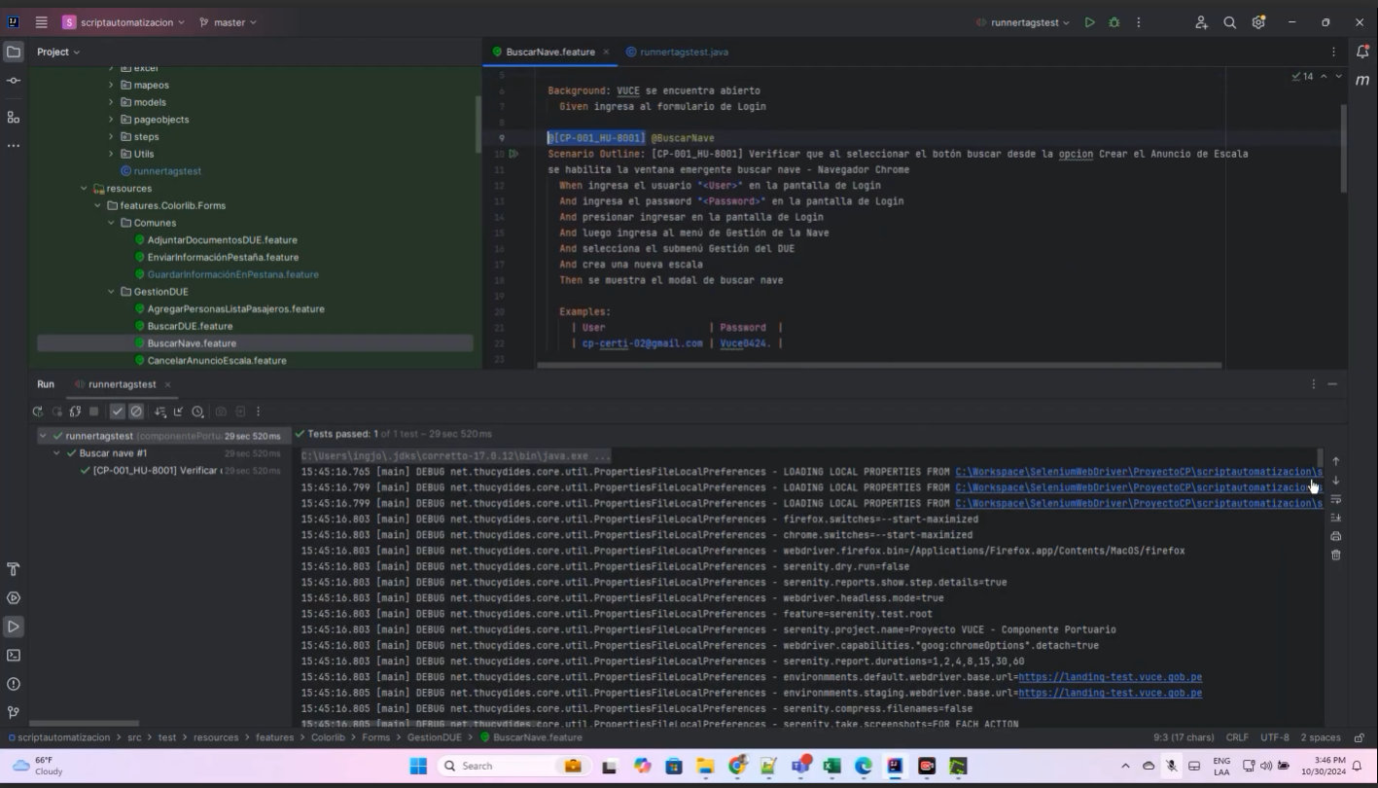
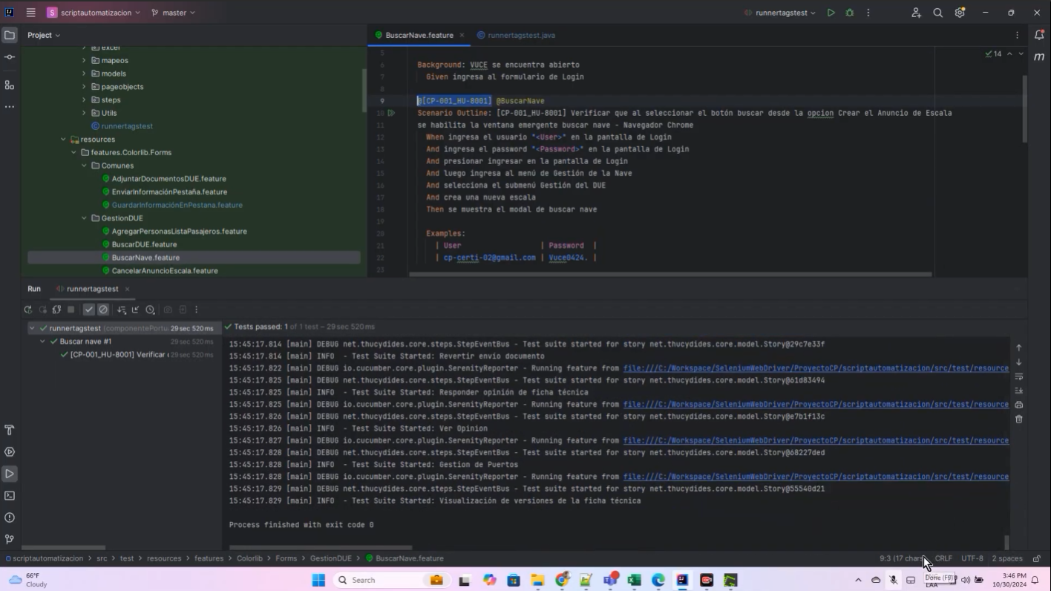

Resultado Conforme

